2020_10_data
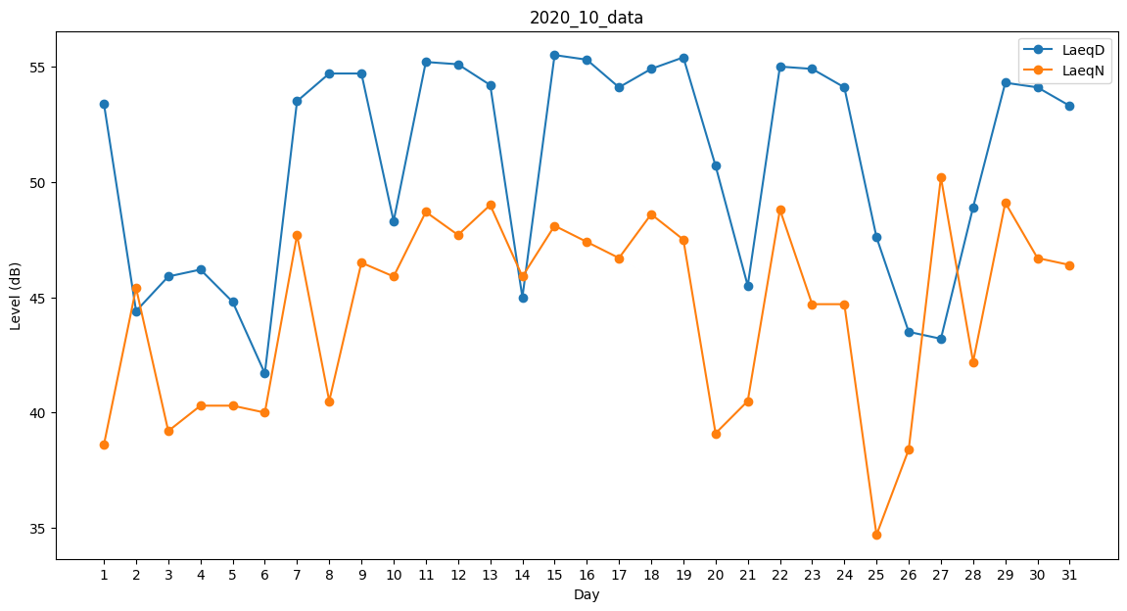
Day | LaeqD | LaeqN
1 | 53.4 | 38.6
2 | 44.4 | 45.4
3 | 45.9 | 39.2
4 | 46.2 | 40.3
5 | 44.8 | 40.3
6 | 41.7 | 40
7 | 53.5 | 47.7
8 | 54.7 | 40.5
9 | 54.7 | 46.5
10 | 48.3 | 45.9
11 | 55.2 | 48.7
12 | 55.1 | 47.7
13 | 54.2 | 49
14 | 45 | 45.9
15 | 55.5 | 48.1
16 | 55.3 | 47.4
17 | 54.1 | 46.7
18 | 54.9 | 48.6
19 | 55.4 | 47.5
20 | 50.7 | 39.1
21 | 45.5 | 40.5
22 | 55 | 48.8
23 | 54.9 | 44.7
24 | 54.1 | 44.7
25 | 47.6 | 34.7
26 | 43.5 | 38.4
27 | 43.2 | 50.2
28 | 48.9 | 42.2
29 | 54.3 | 49.1
30 | 54.1 | 46.7
31 | 53.3 | 46.4

